ILUMINACAO SL
FOTO | ID | DESCRIÇÃO | POTÊNCIA | COR DA LUZ | LÚMENS | TENSÃO | IP | MEDIDA | CABO | COR | PREÇO | QTD | obs | Marca | Categoria
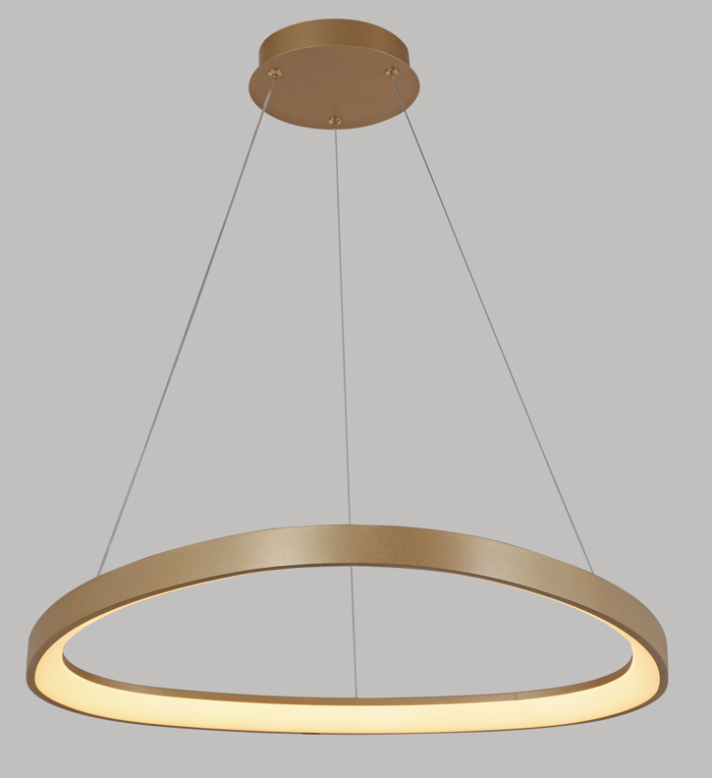 | 475 | PENDENTE DAMA DOURADO 62CM 52 WATTS 3000K | 52W | 3000K | 3900 lm | BIVOLT | 20 lm | 620MM | 2000MM | DOURADO | R$ 366.87 | ESTOQUE | LANÇAMENTO | Spotline Iluminação
 | 482 | PENDENTE WELL DOURADO 55CM 52 WATTS 3000K | 52W | 3000K | 3900 lm | BIVOLT | 20 lm | 520MM | 2000MM | DOURADO | R$ 384.22 | ESTOQUE | LANÇAMENTO | Spotline Iluminação
 | 483 | PENDENTE WELL PRETO/MADEIRA 55CM 52 WATTS 3000K | 52W | 3000K | 3900 lm | BIVOLT | 20 lm | 520MM | 2000MM | PRETO/ MADEIRA | R$ 413.97 | ESTOQUE | LANÇAMENTO | Spotline Iluminação
 | 490 | PENDENTE ANELLO DOURADO 40CM/60CM/80CM 142 WATTS 3000K | 124W | 3000K | 9300 lm | BIVOLT | 20 lm | 400MM 600MM 800MM | 5000MM | DOURADO | R$ 1,227.04 | ESTOQUE | LANÇAMENTO | Spotline Iluminação
 | 504 | PENDENTE PIERRE CONCRETO 18CM E27 | E27 | - | - | - | 20 lm | 180MM | 2000MM | CONCRETO | R$ 193.35 | ESTOQUE | LANÇAMENTO | Spotline Iluminação
 | 505 | PENDENTE GYPSUM BRANCO 30CM E27 | E27 | - | - | - | 20 lm | 180MM | 2000MM | BRANCO | R$ 345.80 | JUNHO | LANÇAMENTO | Spotline Iluminação
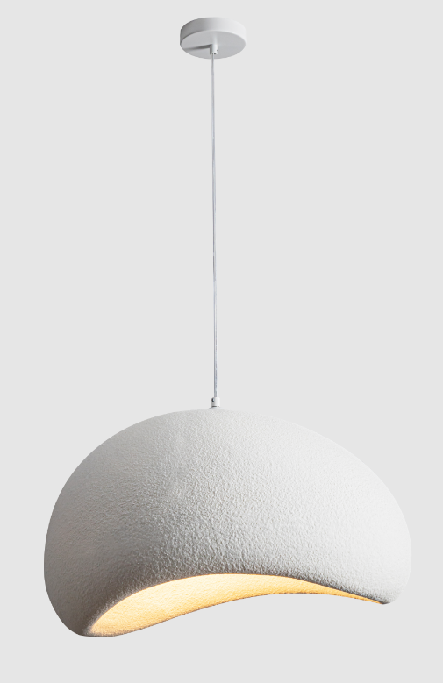 | 507 | PENDENTE GYPSUM BRANCO 40 x 32CM E27 | E27 | - | - | - | 20 lm | 400MM 320MM | 2000MM | BRANCO | R$ 334.65 | JUNHO | LANÇAMENTO | Spotline Iluminação
 | 508 | PENDENTE GYPSUM BRANCO 50 x 40CM E27 | E27 | - | - | - | 20 lm | 500MM 400MM | 2000MM | BRANCO | R$ 438.76 | JUNHO | LANÇAMENTO | Spotline Iluminação
 | 509 | PENDENTE GYPSUM BRANCO 60 x 48CM E27 | E27 | - | - | - | 20 lm | 600MM 480MM | 2000MM | BRANCO | R$ 602.36 | JUNHO | LANÇAMENTO | Spotline Iluminação
 | 510 | PENDENTE COTON BEGE 45 X 28CM 50WATTS 3000K | 50W | 3000K | 3750 lm | BIVOLT | 20 lm | 450MM 280MM | 2000MM | BEGE | R$ 1,115.49 | ESTOQUE | LANÇAMENTO | Spotline Iluminação
 | 511 | PENDENTE COTON BEGE 45 X 35CM 50WATTS 3000K | 50W | 3000K | 3750 lm | BIVOLT | 20 lm | 450MM 280MM | 2000MM | BEGE | R$ 1,115.49 | ESTOQUE | LANÇAMENTO | Spotline Iluminação
 | 512 | PENDENTE COTON BEGE 45 X 44CM 50WATTS 3000K | 50W | 3000K | 3750 lm | BIVOLT | 20 lm | 450MM 440MM | 2000MM | BEGE | R$ 1,115.49 | JUNHO | LANÇAMENTO | Spotline Iluminação
 | 517 | PENDENTE FORMULE PRETO 116*46 CM 36 WATTS 3000K | 36W | 3000K | 2700 lm | BIVOLT | 20 lm | 1160MM | 2000MM | PRETO | R$ 414.59 | ESTOQUE | LANÇAMENTO | Spotline Iluminação
 | 518 | PENDENTE FORMULE DOURADO 116*46 CM 36 WATTS 3000K | 36W | 3000K | 2700 lm | BIVOLT | 20 lm | 1160MM | 2000MM | DOURADO | R$ 451.77 | ESTOQUE | LANÇAMENTO | Spotline Iluminação
 | 519 | PENDENTE DUNE PRETO 157*45 CM 34 WATTS 3000K | 34W | 3000K | 2550 lm | BIVOLT | 20 lm | 1570MM | 2000MM | PRETO | R$ 403.44 | ESTOQUE | LANÇAMENTO | Spotline Iluminação
 | 520 | PENDENTE DUNE DOURADO 157*45 CM 34 WATTS 3000K | 34W | 3000K | 2550 lm | BIVOLT | 20 lm | 1570MM | 2000MM | DOURADO | R$ 438.76 | ESTOQUE | LANÇAMENTO | Spotline Iluminação
 | 118 | 2020 PENDENTE SPIN PRETO 50 CM 18 WATTS 3000K | 18W | 3000K | 1350 lm | BIVOLT | IP20 | 500MM | - | PRETO | R$ 155.00 | ESTOQUE | - | Spotline Iluminação
 | 230 | 2020 PENDENTE SPIN DOURADO 50 CM 18 WATTS 3000K | 18W | 3000K | 1350 lm | BIVOLT | IP20 | 500MM | - | PRETO | R$ 155.00 | ESTOQUE | - | Spotline Iluminação
 | 312 | 2063/100 PENDENTE DOUBLE SPIN DOURADO 100CM 36 WATTS 3000K | 32W | 3000K | 2400 lm | BIVOLT | IP20 | 1000MM | 1500MM | DOURADO | R$ 290.00 | ESTOQUE | - | Spotline Iluminação
 | 313 | 2063/100 PENDENTE DOUBLE SPIN PRETO 100CM 36 WATTS 3000K | 32W | 3000K | 2400 lm | BIVOLT | IP20 | 1000MM | 1500MM | PRETO | R$ 290.00 | ABRIL | - | Spotline Iluminação

